Pasaporte - HC
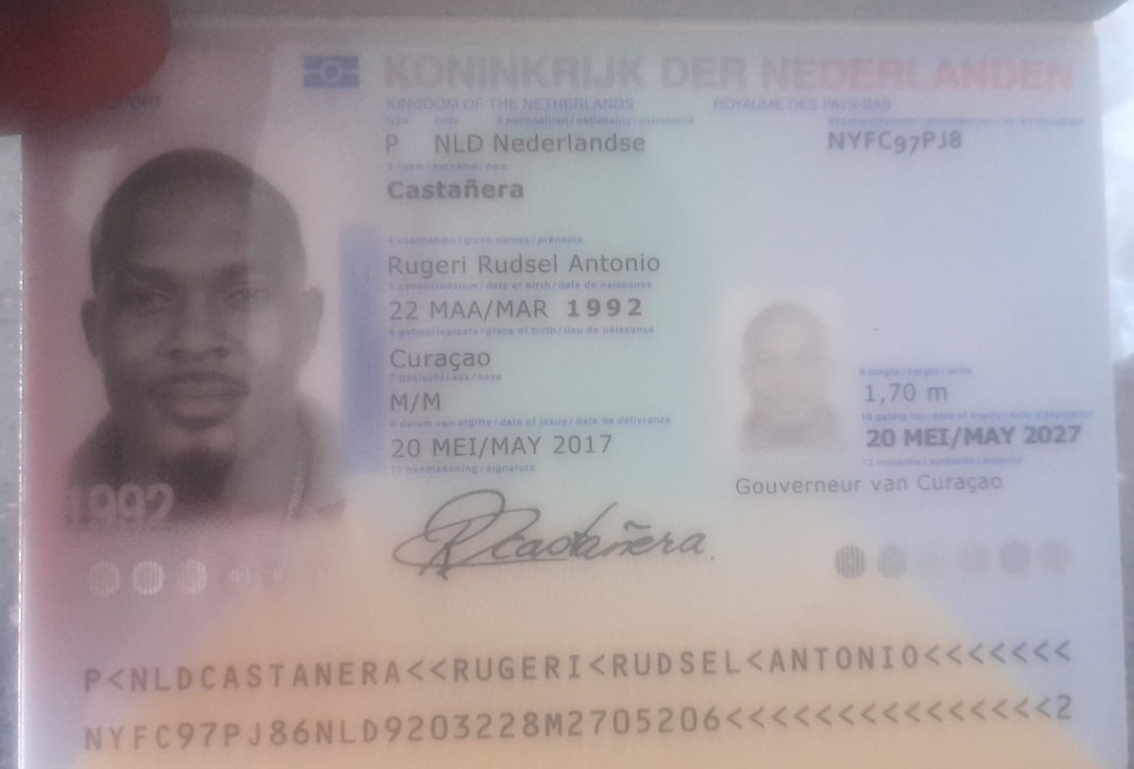
2 | Nombre | Rugeri | Rugeri
 | Nombre | Rudsel
 | Nombre | Antonio
 | Apellido | Castañera | Castañera
 | Pasaporte | NYFC97PJ8 | NYFC97PJ8
 | Fecha de nacimiento | 22 de marzo 1992
 | Estado civil
 | Dirección
 | País | Curazao, Paises bajos
 | Email: | Curazao, Paises bajos
 | Teléfono
 | Profesión
 | RH
 | Seguro
 | Peso
 | Altura | 1.75m
 | Idioma

 | Salud | Tratamiento Odontologico de implates
 |  | Primer viaje

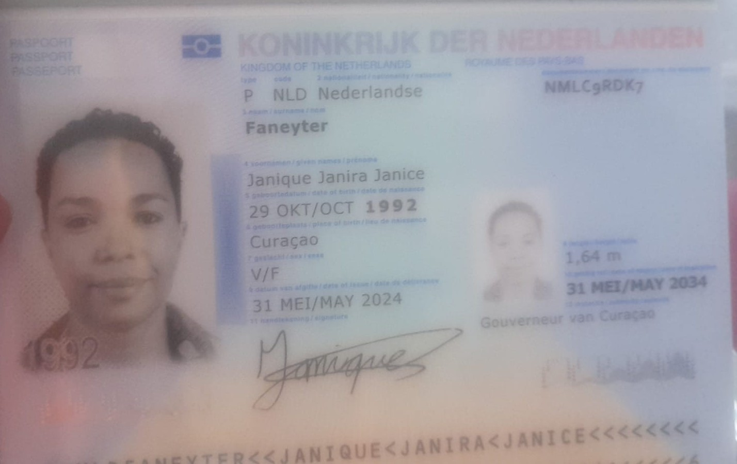
 | Nombre | Janique
 | Nombre | Janira
 | Nombre | Janice
 | Apellido | Faneyter
 | Pasaporte | NMLC9RDK7
 | Fecha de nacimiento | 29 de octubre 1992
 | Estado civil
 | Dirección
 | País | Curazao
 | Email: | janique_faneyter@hotmail.com
 | Teléfono | 599 9 6868685
 | Profesión
 | RH
 | Seguro
 | Peso
 | Altura | 1.64m
 | Idioma

 | Salud | No

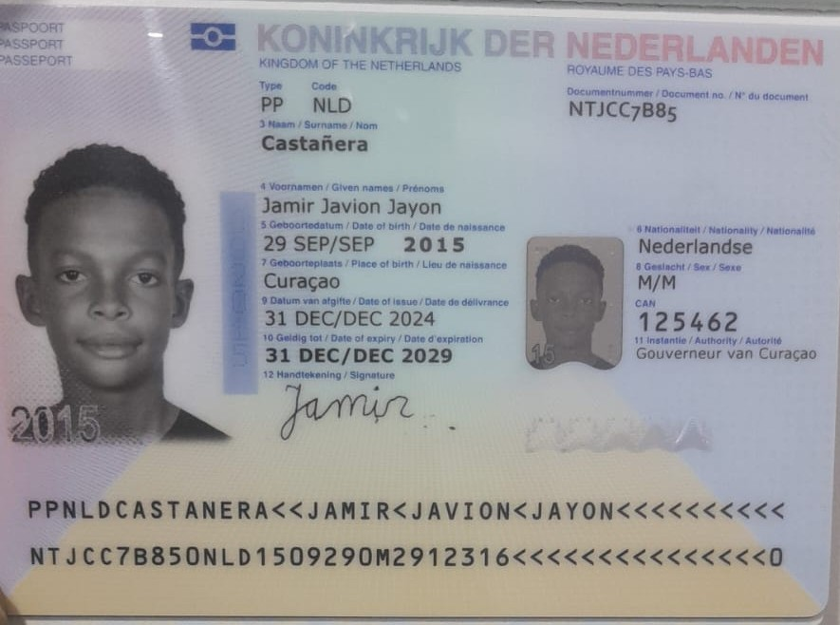
 | Nombre | Jamir
 | Nombre | Javion
 | Nombre | Jayon
 | Apellido | Castañera
 | Pasaporte | NTJCC7B85
 | Fecha de nacimiento | 29 de septiembre 2015
 | Estado civil
 | Dirección
 | País | Curazao
 | Email:
 | Teléfono
 | Profesión
 | RH
 | Seguro
 | Peso
 | Altura
 | Idioma

 | Salud | NO

Vuelo
Ref: | CQJGW7
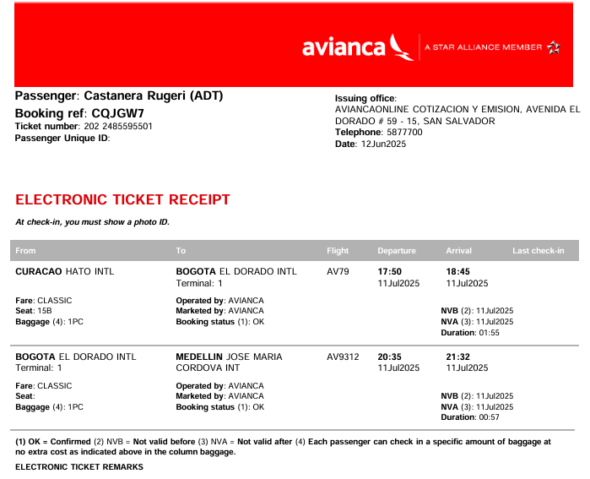
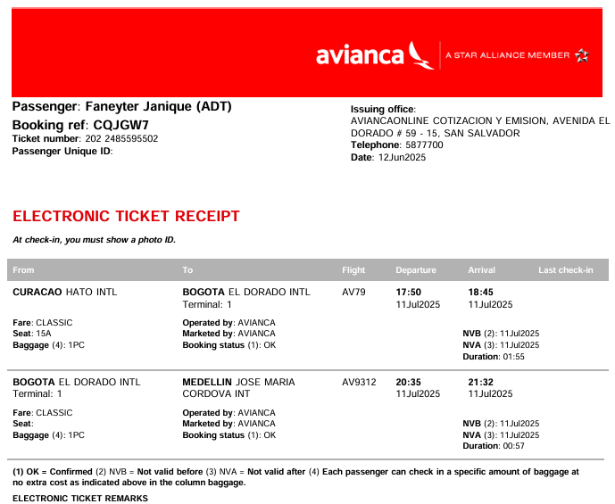

CQJGW7
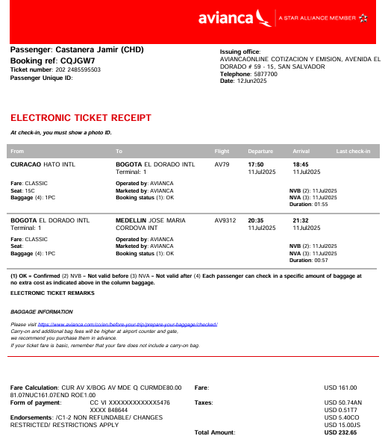
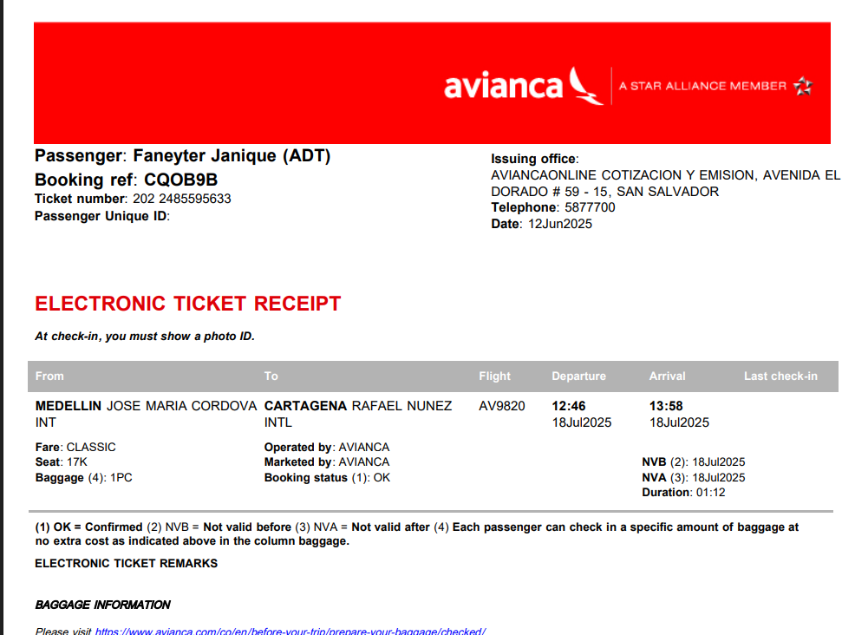

CQOB9B

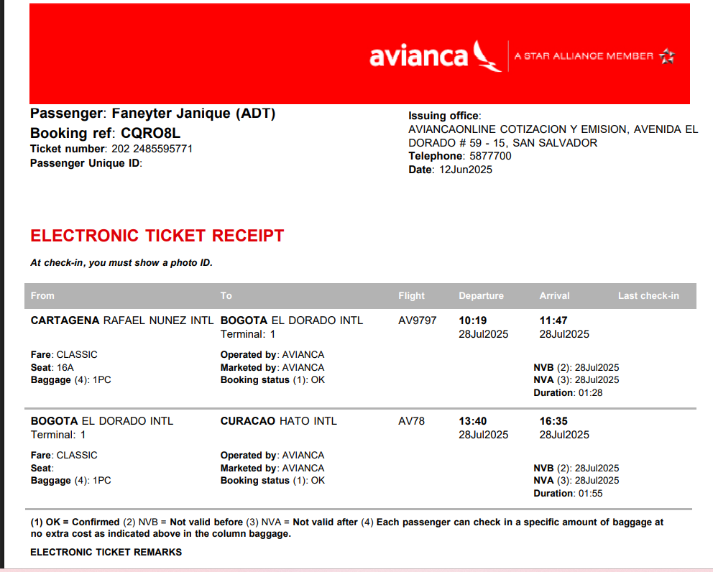

 |  | CQOB9B | CQRO8L
 |  | MDE - CTG | CTG - CUR

Confirmación de
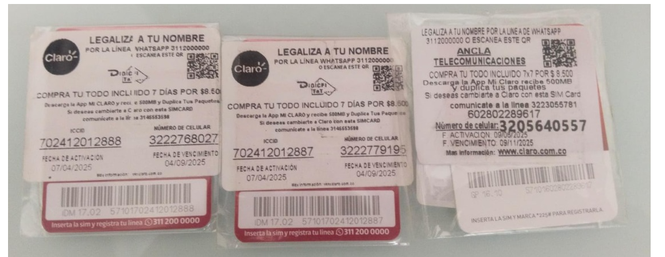

 | JANIQUE

 |  |  | 277260
 |  |  | 307260
 |  |  | 30000

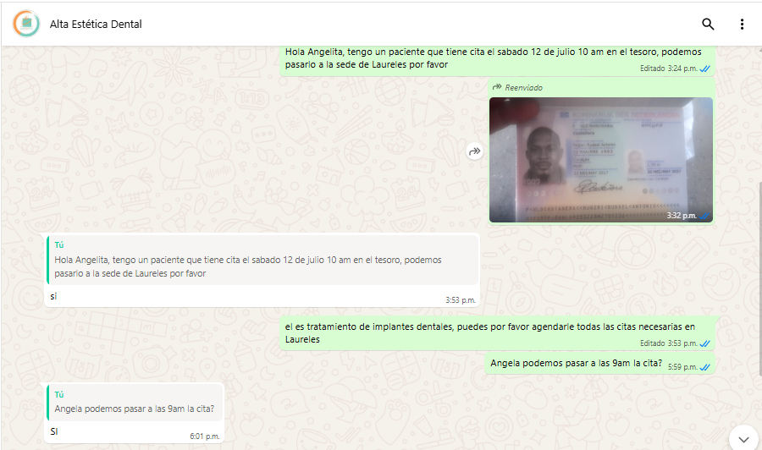
SOLICITUD DE RESERVA- ODONTOLOGIA |  | CONFIRMACION DE RESERVA HOTEL
 |  | Hotel INNTU, segundo parque de Laureles, Transversal 39, Circular 74 B10
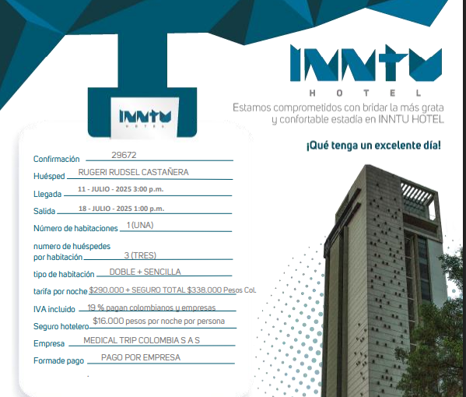

 |  |  | 3205640557

TOUR

